상품제안서
락앤락 슬림핏 원터치 텀블러 400ml | 상품코드: S06718

 |  |  |  |  | 02-713-8555 | www.synergygift.co.kr
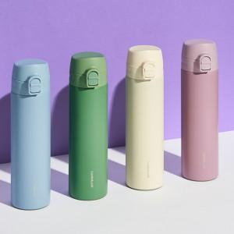

【상세/제작정보】 | 밀폐 가능한 원터치 타입! 우수한 보온 보냉 기능! 손 쉽게 세척 가능한 분리형 캡!

【인쇄/포장옵션】 | 레이저 / 포장지포장

【공급단가】 | 수량 | 50~ | 100~ | 500~
*VAT별도 | 아이보리 | 12,600원 | 12,580원 | 12,530원
 | 바이올렛 | 12,600원 | 12,580원 | 12,530원
 | 블루 | 12,600원 | 12,580원 | 12,530원
 | 그린 | 12,600원 | 12,580원 | 12,530원

【상품 URL】 | https://www.synergygift.co.kr:443/src/goods_detail.php?gdno=19302

